Komisi 1
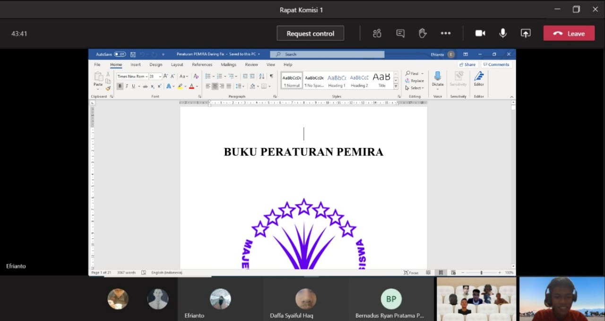
Laporan Kegiatan/Proker
No | Nama kegiatan | Tujuan | Waktu pelaksanaan | Pencapaian | Evaluasi | Solusi
1 | Pembuatan Peratururan Rapat Daring | Agar pelaksanaan rapat secara daring dapat berjalan lebih tertib dan tersusun dengan rapih. | dari AP | Terlampir di Word | Harus dikaji dan ditambahkan lagi aturan-aturan yg mungkin dirasa masih kurang agar lebih bagus lagi dan sesuai dengan keadaan terkini. | Semua aturan-aturan yang masih perlu dikaji dan ditambahkan sudah dimuat dalam buku peraturan rapat daring.
2 | Pembuatan Peraturan Sidang Daring | Agar dapat melaksanakan sidang walaupun tidak bisa berkumpul dalam suatu ruangan yang sama | dari AP | Terlampir di Word | Harus dikaji lagi agar lebih sempurna dan sesuai dengan keadaan terkini agar sidang bisa berjalan dengan lebih tertib lagi. | Semua aturan-aturan yang masih perlu dikaji dan ditambahkan sudah dimuat dalam buku peraturan sidang daring.
3 | Mengadakan Pelatihan Sidang Pleno | Agar seluruh anggota MPM dapat belajar mengenai tata cara siding yang baik dan benar | dari AP | Terlampir di Word | Saat Latihan sidang masih banyak terjadi miss komunikasi antara presidium dan MC, perlu adanya peningkatan sidang agar lebih sempurna lagi | Diadakan latihan rutin untuk Presidium dan MC
4 | Revisi ADOK (Anggaran Dasar Organisasi Kemahasiswaan) | Agar peraturan ADOK (Anggaran Dasar Organisasi Kemahasiswaan) dapat dibenahi dan disesuaikan dengan keadaan di Politeknik Manufaktur Astra sekarang. | dari AP | Terlampir di Word | Waktu yang sedikit sehingga tidak bisa melakukan sidang pengesahan ADOK karena proses yang Panjang. | ADOK bisa dikaji diawal periode dan waktu perencaananya diperjelas di AP
5 | Revisi Peraturan PEMIRA (Pemilihan Raya) | Agar dapat membenahi peraturan PEMIRA yang masih kurang kuat dan terdapat celah. | dari AP | Terlampir di Word | Perlu adanya revisi lagi agar lebih sesuai dengan keadaan terkini dan sosialisasinya lebih diperluas lagi agar peserta bisa mengetahui setiap aturan PEMIRA. | Adanya kajian mengenai peraturan PEMIRA yang telah ada dan disesuaikan dengan keadaan PEMIRA saat itu serta Lebih disosialisasikan lagi ke semua HIMA

 | Lampiran / Bukti Kegiatan

 | Peraturan Rapat Daring |  |  |  | Peraturan Sidang Pleno
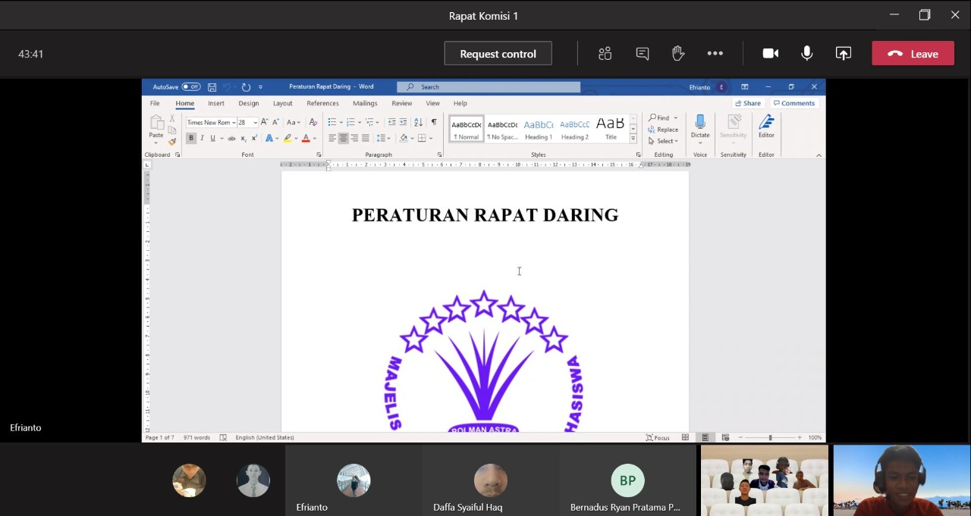
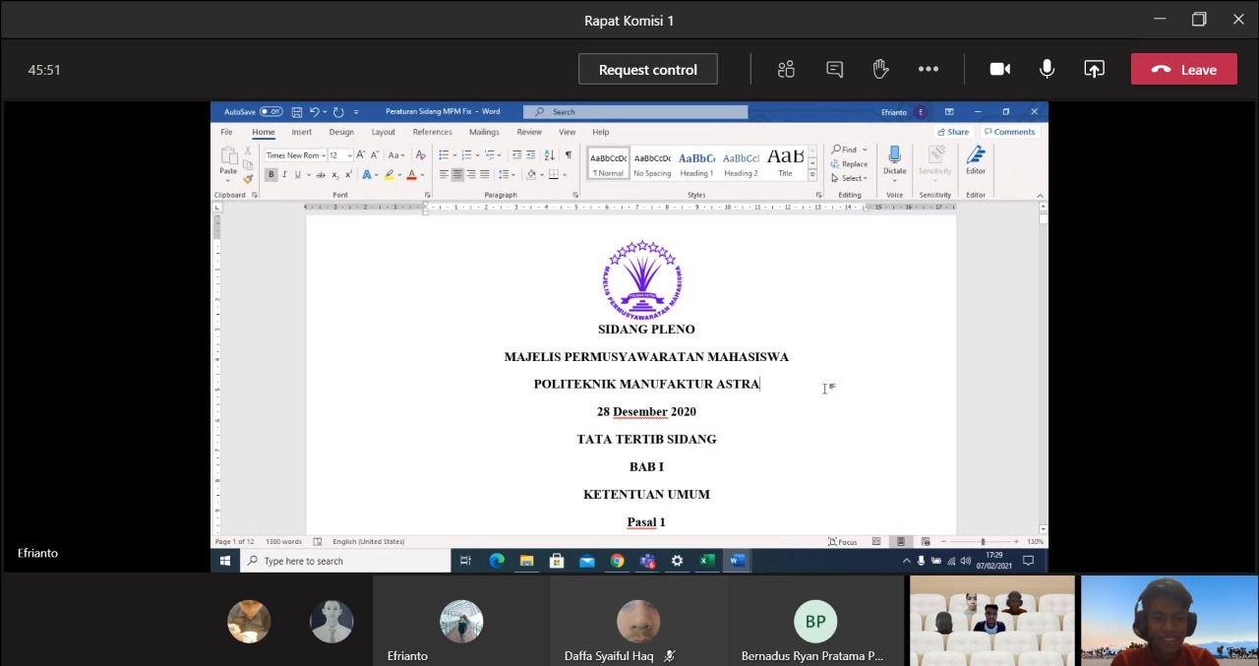

 | Revisi ADOK |  |  |  | Latihan Sidang Pleno
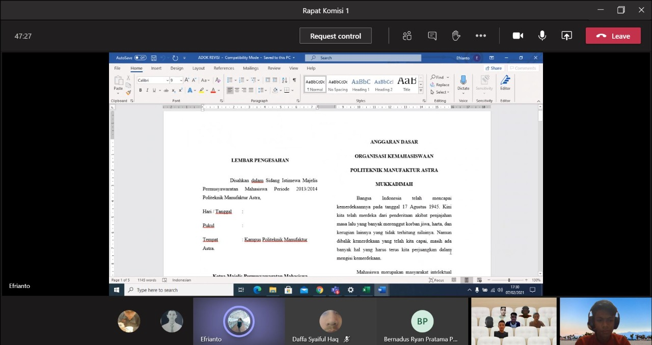
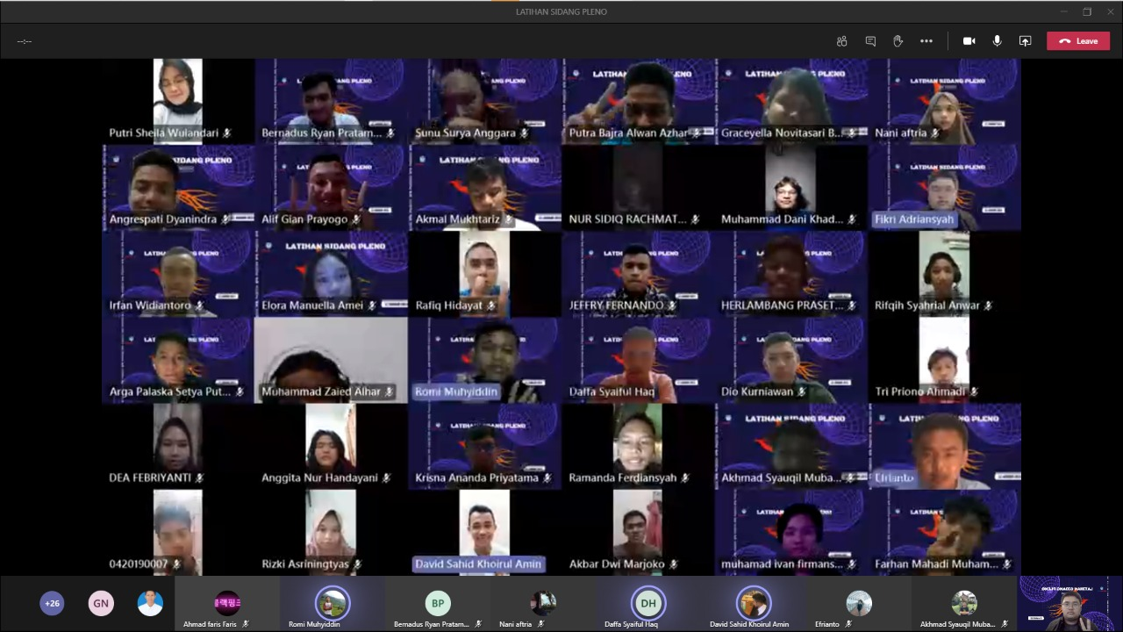

 | Peraturan PEMIRA

